SW-HOME
Version 25.01.07.04
 |  | Screw conveyor calculation

Tính toán vít tải ống
Tính toán vít tải máng
Home | Trang chủ
Tab 1 | Chọn vật liệu
Tab 2 | Tính tốc độ vít tải
Tab 3 | Tính năng suất vít tải
Tab 4 | Tính đường kính vít tải
Tab 5 | Tính độ võng trục vít tải |  | Code phần mềm cho button này trước
Tab 6 | Tính công suất vít tải |  | Còn những loại vít khác sẽ triển khai sau (cơ bản là giống nhau 90%)
Tab 7 | Tính khối lượng vít tải
Tính toán vít tải không trục
Tính toán vít tải đứng
Tab 8 | Xuất dữ liệu

SW-TAB 05
 |  | Screw conveyor calculation

$$\sqrt{{{ (P)}^{2}+(d∗π)}^{2}}$$
$$\sqrt{{{ (P)}^{2}+(D∗π)}^{2}}$$
 |  |  |  |  |  |  |  |  |  | Fx5-1 | Fx5-2 | Tính khối lượng
Home | Trang chủ |  |  |  |  |  |  |  | Vật liệu | Mô-đun đàn hồi (MPa) | Tỷ trọng | l |  | =SQRT((Fx5-7*3.14)^2+(Fx5-5)^2)
Tab 1 | Chọn vật liệu |  |  |  |  |  |  |  |  |  |  | L |  | =SQRT((Fx5-4*3.14)^2+(Fx5-5)^2)
$$\frac{D−d}{\left(\frac{L}{l}\right)−1}$$
Tab 2 | Tính tốc độ vít tải |  | Vật liệu trục vít |  | Đơn vị |  |  | Click vào danh sách sổ xuống | Thép cacbon | 200 | 7,85 | d'(ɸm) |  | =(Fx5-4 - Fx5-7)/((L/l)-1)
$$\left(D−d\right)+d′$$
$$L/(\frac{D∗π)}{360°}$$
Tab 3 | Tính năng suất vít tải |  | Modun đàn hồi |  | Mpa | Fx5-1 |  | Lấy mặc định theo danh sách bên | Inox 304/316 | 200 | 7,93 | D' (ɸm) |  | =(L/l)-1*(Fx5-4 - Fx5-7) + d'
Tab 4 | Tính đường kính vít tải |  | Tỷ trọng vật liệu |  | Kg/dm3 | Fx5-2 |  | Import từ bước trước | Gang | 150 | 7,20 | α(˚) |  | =L/(Fx5-4*pi/360)
Tab 5 | Tính độ võng trục vít tải |  | Chiều dài |  | mm | Fx5-3 |  | Import từ bước trước | Nhôm | 69 | 2,70 | CV | =pi*(((D'/2000)^2)-((d'/2000)^2))*Fx5-6*Fx5-2*(360-α)/360
Tab 6 | Tính công suất vít tải |  | Đường kính cánh |  | mm | Fx5-4 |  | Import từ bước trước | Đồng | 120 | 8,96 | TV | =(Fx5-7 - Fx5-8 )*3.14*Fx5-3*Fx5-8*Fx5-2/1000000
Tab 7 | Tính khối lượng vít tải |  | Bước cánh |  | mm | Fx5-5 |  | Import từ bước trước |  |  |  | KL | =CV* (Fx5-3/Fx5-5)+TV
Tab 8 | Xuất dữ liệu |  | Chiều dày cánh |  | mm | Fx5-6 |  | Import từ bước trước |  |  |  | Bảng hàm giá trị
 |  |  | Đường kính trục |  | mm | Fx5-7 |  | Import từ bước trước |  |  |  | Ký hiệu | Giá trị
 |  |  | Chiều dày trục |  | mm | Fx5-8 |  | Ẩn đi |  |  |  | Fx5-9 | =PI/64*(Fx5-7^4-(Fx5-7 - Fx5-8*2)^4)
 |  |  | Momen quán tính |  | mm4 | Fx5-9 |  |  |  |  |  | Fx5-10 | =(6.387*10^-7*KL*Fx5-3^3)/Fx5-9
 |  |  | Độ võng trục |  | mm | Fx5-10 |  |  |  |  | Link với TAB 7

 |  |  |  | Back |  |  | Next

SW-TAB 07
 |  | Screw conveyor calculation |  |  |  |  |  |  |  |  | Screw conveyor calculation |  |  |  |  |  |  |  | Screw conveyor calculation |  |  |  |  |  |  |  |  | Screw conveyor calculation |  |  |  |  |  |  |  | Screw conveyor calculation |  |  |  |  |  |  | Screw conveyor calculation |  |  |  |  |  |  |  |  | Screw conveyor calculation |  |  |  |  |  |  |  |  | Screw conveyor calculation

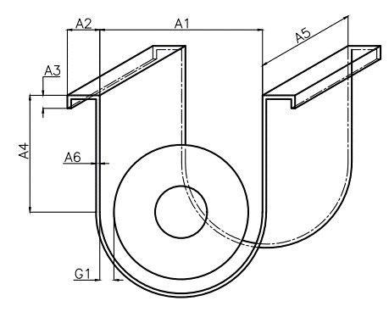
Tên chi tiết: Máng vít
Khối lượng: Fx07-M1 Kg
Tên chi tiết: Đế động cơ
Khối lượng: Fx07-M2 Kg
Tên chi tiết: Trục vít
Khối lượng: Fx07-M3 Kg
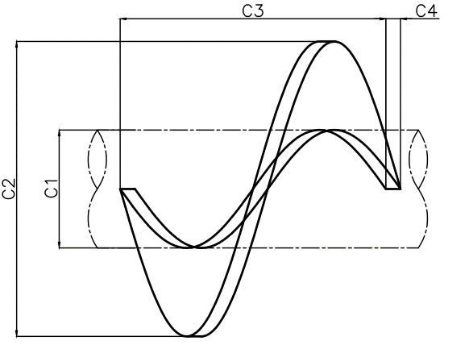
Tên chi tiết: Cánh vít
Khối lượng: Fx07-M4 Kg
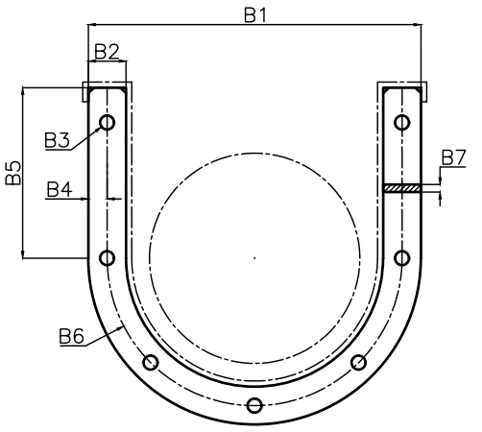
Tên chi tiết: Bích rỗng
Khối lượng: Fx07-M5 Kg
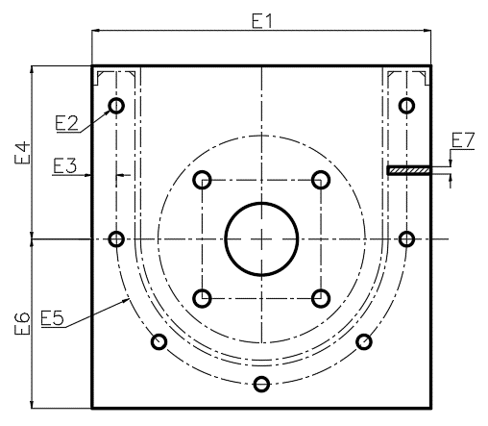
Tên chi tiết: Bích bịt
Khối lượng: Fx07-M6 Kg
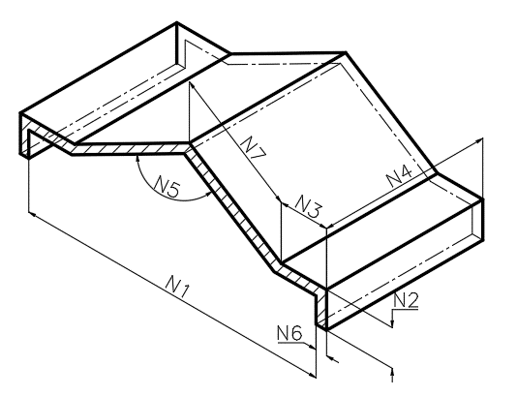
Tên chi tiết: Nắp chắn
Khối lượng: Fx07-M7 Kg
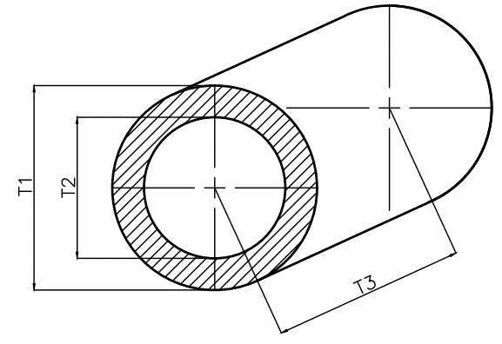
Home | Trang chủ |  |  |  |  |  |  |  |  | Trang chủ |  |  |  |  |  |  |  | Trang chủ |  |  |  |  |  |  |  |  | Trang chủ |  |  |  |  |  |  |  | Trang chủ |  |  |  |  |  |  | Trang chủ |  |  |  |  |  |  |  |  | Trang chủ |  |  |  |  |  |  |  |  | Trang chủ
Tab 1 | Chọn vật liệu |  |  |  |  |  |  |  |  | Chọn vật liệu |  |  |  |  |  |  |  | Chọn vật liệu |  |  |  |  |  |  |  |  | Chọn vật liệu |  |  |  |  |  |  |  | Chọn vật liệu |  |  |  |  |  |  | Chọn vật liệu |  |  |  |  |  |  |  |  | Chọn vật liệu |  |  |  |  |  |  |  |  | Chọn vật liệu
Tab 2 | Tính tốc độ vít tải |  |  |  |  |  |  |  |  | Tính tốc độ vít tải |  |  |  |  |  |  |  | Tính tốc độ vít tải |  |  |  |  |  |  |  |  | Tính tốc độ vít tải |  |  |  |  |  |  |  | Tính tốc độ vít tải |  |  |  |  |  |  | Tính tốc độ vít tải |  |  |  |  |  |  |  |  | Tính tốc độ vít tải |  |  |  |  |  |  |  |  | Tính tốc độ vít tải
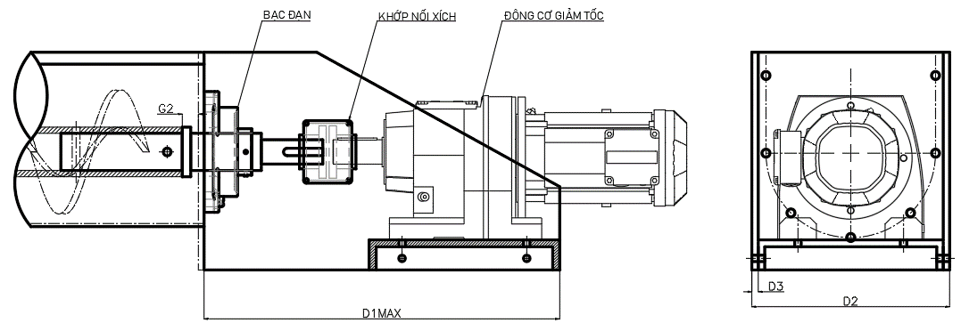
Tab 3 | Tính năng suất vít tải |  | Loại vít tải |  | Vít tải máng |  |  |  |  | Tính năng suất vít tải |  |  |  |  |  |  |  | Tính năng suất vít tải |  |  |  |  |  |  |  |  | Tính năng suất vít tải |  |  |  |  |  |  |  | Tính năng suất vít tải |  |  |  |  |  |  | Tính năng suất vít tải |  |  |  |  |  |  |  |  | Tính năng suất vít tải |  |  |  |  |  |  |  |  | Tính năng suất vít tải
Tab 4 | Tính đường kính vít tải |  | Máng vít |  | =Fx07-M1 |  | Tùy chỉnh |  |  | Tính đường kính vít tải |  |  |  |  |  |  |  | Tính đường kính vít tải |  |  |  |  |  |  |  |  | Tính đường kính vít tải |  |  |  |  |  |  |  | Tính đường kính vít tải |  |  |  |  |  |  | Tính đường kính vít tải |  |  |  |  |  |  |  |  | Tính đường kính vít tải |  |  |  |  |  |  |  |  | Tính đường kính vít tải
Tab 5 | Tính độ võng trục vít tải |  | Cụm đế động cơ |  | =Fx07-M2 |  | Tùy chỉnh |  |  | Tính độ võng trục vít tải |  |  |  |  |  |  |  | Tính độ võng trục vít tải |  |  |  |  |  |  |  |  | Tính độ võng trục vít tải |  |  |  |  |  |  |  | Tính độ võng trục vít tải |  |  |  |  |  |  | Tính độ võng trục vít tải |  |  |  |  |  |  |  |  | Tính độ võng trục vít tải |  |  |  |  |  |  |  |  | Tính độ võng trục vít tải
Tab 6 | Tính công suất vít tải |  | Trục vít |  | =Fx07-M3 |  | Tùy chỉnh |  |  | Tính công suất vít tải |  |  |  |  |  |  |  | Tính công suất vít tải |  |  |  |  |  |  |  |  | Tính công suất vít tải |  |  |  |  |  |  |  | Tính công suất vít tải |  |  |  |  |  |  | Tính công suất vít tải |  |  |  |  |  |  |  |  | Tính công suất vít tải |  |  |  |  |  |  |  |  | Tính công suất vít tải
Tab 7 | Tính khối lượng vít tải |  | Cánh vít |  | =Fx07-M4 |  | Tùy chỉnh |  |  | Tính khối lượng vít tải |  |  |  |  |  |  |  | Tính khối lượng vít tải |  |  |  |  |  |  |  |  | Tính khối lượng vít tải |  |  |  |  |  |  |  | Tính khối lượng vít tải |  |  |  |  |  |  | Tính khối lượng vít tải |  |  |  |  |  |  |  |  | Tính khối lượng vít tải |  |  |  |  |  |  |  |  | Tính khối lượng vít tải
Tab 8 | Xuất dữ liệu |  | Bích rỗng |  | =Fx07-M5 |  | Tùy chỉnh |  |  | Xuất dữ liệu |  |  |  |  |  |  |  | Xuất dữ liệu |  |  |  |  |  |  |  |  | Xuất dữ liệu |  |  |  |  |  |  |  | Xuất dữ liệu |  |  |  |  |  |  | Xuất dữ liệu |  |  |  |  |  |  |  |  | Xuất dữ liệu |  |  |  |  |  |  |  |  | Xuất dữ liệu
 |  |  | Bích bịt |  | =Fx07-M6 |  | Tùy chỉnh
 |  |  | Nắp chắn |  | =Fx07-M7 |  | Tùy chỉnh
 |  |  | Động cơ giảm tốc |  | =Fx07-M8 |  | Tùy chỉnh
 |  |  | Bạc đạn |  | =Fx07-M9 |  | Tùy chỉnh |  |  |  |  | G1 | Fx07-M1-01 |  | A4 | Fx07-M1-05 |  |  |  | G2 | Fx07-M2-02 |  | Động cơ giảm tốc (kw) |  | Fx07-M2-06 |  |  |  |  |  | T1 | Fx07-M3-01 |  |  |  |  | C1 | Fx07-M4-01 | Số lượng | Fx07-M4-05 |  |  |  | B1 | Fx07-M5-01 |  | B5 | Fx07-M5-05 |  |  |  |  | E1 | Fx07-M6-01 |  | E5 | Fx07-M6-05 |  |  |  |  | N1 | Fx07-M7-01 |  | N5 | Fx07-M7-05
 |  |  | Khớp nối |  | =Fx07-M10 |  | Tùy chỉnh |  |  |  |  | A1 | Fx07-M1-02 |  | A5 | Fx07-M1-06 |  |  |  | D1 | Fx07-M2-03 |  | Khớp nối |  | Fx07-M2-07 |  |  |  |  |  | T2 | Fx07-M3-02 |  |  |  |  | C2 | Fx07-M4-02 | Khối lượng mỗi cánh | Fx07-M4-06 |  |  |  | B2 | Fx07-M5-02 |  | B6 | Fx07-M5-06 |  |  |  |  | E2 | Fx07-M6-02 |  | E6 | Fx07-M6-06 |  |  |  |  | N2 | Fx07-M7-02 |  | N6 | Fx07-M7-06
 |  |  | Tổng khối lượng |  | =Sum(Fx07-M1:'=Fx07-M7) |  |  |  |  |  |  | A2 | Fx07-M1-03 |  | A6 | Fx07-M1-07 |  |  |  | D2 | Fx07-M2-04 |  | Bạc đạn |  | Fx07-M2-08 |  |  |  |  |  | T3 | Fx07-M3-03 |  |  |  |  | C3 | Fx07-M4-03 |  |  |  |  |  | B3 | Fx07-M5-03 |  | B7 | Fx07-M5-07 |  |  |  |  | E3 | Fx07-M6-03 |  | E7 | Fx07-M6-07 |  |  |  |  | N3 | Fx07-M7-03 |  | N7 | Fx07-M7-07
 |  |  |  |  |  |  |  |  |  |  |  | A3 | Fx07-M1-04 |  |  |  |  |  |  | D3 | Fx07-M2-05 |  |  |  |  |  |  |  |  |  |  |  |  |  |  |  | C4 | Fx07-M4-04 |  |  |  |  |  | B4 | Fx07-M5-04 |  | Số lượng | Fx07-M5-08 |  |  |  |  | E4 | Fx07-M6-04 |  | Số lượng | Fx07-M6-08 |  |  |  |  | N4 | Fx07-M7-04
 |  | *Khối lượng trên chưa bao gồm động cơ, bạc đạn, cốt trục

 |  |  |  | Back |  | Ok | Next |  |  |  |  |  | OK |  | Ok | Next |  |  |  |  | OK |  | Ok |  | Next |  |  |  |  | OK |  | Ok | Next |  |  |  |  | OK | Ok | Next |  |  |  |  | OK |  | Ok |  | Next |  |  |  |  | OK |  | Ok |  | Next |  |  |  |  | OK |  |  |  | Next

 |  |  |  |  |  |  |  | Có 8 button tùy chỉnh
 |  |  |  |  |  |  |  | Vậy thì sẽ có 7 cửa sổ tùy chỉnh theo thứ tự như bên |  |  |  |  |  |  |  |  | Next nghĩa là chuyển qua |  |  |  |  |  |  |  |  | Next nghĩa là chuyển qua |  |  |  |  |  |  |  | Next nghĩa là chuyển qua |  |  |  |  |  |  | Next nghĩa là chuyển qua |  |  |  |  |  |  |  |  | Next nghĩa là chuyển qua |  |  |  |  |  |  |  |  | Next nghĩa là chuyển qua |  |  |  |  |  |  |  |  | Quy về TAB mẹ (7)
 |  |  |  |  |  |  |  |  |  |  |  |  |  | Click |  |  | tùy chỉnh của chi tiết khác theo thứ tự liền kề |  |  |  |  |  |  |  |  | tùy chỉnh của chi tiết khác theo thứ tự liền kề |  |  |  |  |  |  |  | tùy chỉnh của chi tiết khác theo thứ tự liền kề |  |  |  |  |  |  | tùy chỉnh của chi tiết khác theo thứ tự liền kề |  |  |  |  |  |  |  |  | tùy chỉnh của chi tiết khác theo thứ tự liền kề |  |  |  |  |  |  |  |  | tùy chỉnh của chi tiết khác theo thứ tự liền kề
 |  |  |  |  |  |  |  |  |  |  |  |  |  | Quay về cửa sổ bên ngoài |  |  |  |  |  |  |  |  |  |  |  |  |  |  |  |  |  |  |  |  |  |  |  |  |  |  |  |  |  |  |  |  |  |  |  |  |  |  |  |  |  |  |  |  |  |  |  | Giá trị |  | Mặc định |  |  | Chỉnh sửa
 |  |  |  |  |  |  |  |  |  |  |  |  |  |  |  |  |  |  |  |  | Giá trị |  | Mặc định |  |  | Chỉnh sửa |  |  |  |  |  |  |  |  |  |  |  | Giá trị | Mặc định |  |  |  |  | Giá trị |  | Mặc định |  |  | Chỉnh sửa |  |  |  | Giá trị |  | Mặc định |  |  | Chỉnh sửa |  |  |  | Fx07-M7-01 |  | =Fx07-M6-01+5 |  |  | Có thể nhập thủ công
 |  |  |  | Giá trị | Vít tải máng (Chọn theo tùy chọn ở Tab 1) |  |  |  |  |  |  | Giá trị |  | Mặc định |  | Chỉnh sửa thủ công |  |  |  |  |  |  |  |  |  |  |  |  | Giá trị |  | Mặc định |  |  |  |  |  |  | Fx07-M4-01 | =Fx5-7 |  |  |  |  | Fx07-M5-01 |  | =Fx07-M2-04-Fx07-M1-03 |  |  |  |  |  |  | Fx07-M6-01 |  | =Fx07-M5-01-Fx07-M1-07*2 |  |  |  |  |  |  | Fx07-M7-02 |  | =Fx07-M1-04 + Fx07-M7-06 |  |  | Có thể nhập thủ công
 |  |  |  | Fx07-M1 | Fx07-M1 |  |  |  |  |  |  | Fx07-M1-01 |  | =Fx5-10+2 |  | Nhập thủ công không được nhỏ hơn Fx5-10 |  |  |  |  | Fx07-M2-02 |  | 20 |  |  | Có thể nhập thủ công |  |  | Fx07-M3-01 |  | =Fx5-7 |  |  |  |  |  |  | Fx07-M4-02 | =Fx5-4 |  |  |  |  | Fx07-M5-02 |  | =Fx07-M1-03-Fx07-M1-07*2 |  |  |  |  |  |  | Fx07-M6-02 |  | =Fx07-M5-03 |  |  | Có thể nhập thủ công |  |  |  | Fx07-M7-03 |  | =Fx07-M1-03*1.1 |  |  | Có thể nhập thủ công
 |  |  |  | Fx07-M2 | Fx07-M2 |  |  |  | Tab tùy chỉnh giống nhau |  |  | Fx07-M1-02 |  | =Fx5-4 + Fx07-M1-01*2 |  | + Nhập thủ công không được nhỏ hơn Fx5-4 + Fx5-10*2 + Khi nhập thủ công thì sẽ tự động tính giá trị (Fx07-M1-01 = Fx 07-M1-02 - Fx5-4)/2 |  |  |  |  | Fx07-M2-03 |  | = Fx5-4 * 3 |  |  | Có thể nhập thủ công |  |  | Fx07-M3-02 |  | =Fx5-8 |  |  |  |  |  |  | Fx07-M4-03 | =Fx5-5 |  |  |  |  | Fx07-M5-03 |  | 12 |  |  | Có thể nhập thủ công |  |  |  | Fx07-M6-03 |  | =Fx07-M5-04+Fx07-M1-07 |  |  |  |  |  |  | Fx07-M7-04 |  | =Fx07-M1-06
 |  |  |  | Fx07-M3 | Fx07-M3 |  |  |  |  |  |  |  |  |  |  |  |  |  |  |  | Fx07-M2-04 |  | =Fx07-M1-02+Fx07-M1-03*2 |  |  |  |  |  | Fx07-M3-03 |  | =Fx07-M1-06+G2*2 |  |  |  |  |  |  | Fx07-M4-04 | =Fx5-5 |  |  |  |  | Fx07-M5-04 |  | =Fx07-M5-02/2 |  |  | Có thể nhập thủ công |  |  |  | Fx07-M6-04 |  | =Fx07-M5-05+Fx07-M1-07 |  |  |  |  |  |  | Fx07-M7-05 |  | 140 |  |  | Có thể nhập thủ công
 |  |  |  | Fx07-M4 | Fx07-M4 |  |  |  |  |  |  |  |  |  |  |  |  |  |  |  | Fx07-M2-05 |  | 10 |  |  | Có thể nhập thủ công |  |  | Fx07-M3 |  |  |  |  |  |  |  |  | Fx07-M4-05 | =Fx07-M3-03/Fx07-M4-03 |  | Chuyển về số nguyên (thấp xuống), ví dụ 8.9 thì chuyển về 8 |  |  | Fx07-M5-05 |  | =Fx07-M1-05-Fx07-M1-07 |  |  |  |  |  |  | Fx07-M6-05 |  | =Fx07-M5-06 |  |  |  |  |  |  | Fx07-M7-06 |  | 2 |  |  | Có thể nhập thủ công
 |  |  |  | Fx07-M5 | Fx07-M5 |  |  |  |  |  |  |  |  |  |  |  |  |  |  |  | Fx07-M2-06 |  | = Fx6-22 *1.5 (làm tròn theo số dưới) |  |  | Có thể chọn thủ công từ danh sách |  |  |  |  |  |  |  |  |  |  |  | Fx07-M4-06 | =CV |  | Xem TAB 5 |  |  | Fx07-M5-06 |  | =Fx07-M5-01-Fx07-M5-04*2 |  |  |  |  |  |  | Fx07-M6-06 |  | =Fx07-M6-01/2 |  |  |  |  |  |  | Fx07-M7-07 |  | =(((Fx07-M7-01+Fx07-M7-06*5 ) - (Fx07-M7-03 * 2 )) /2)/sin(Fx07-M7-05/2)
 |  |  |  | Fx07-M6 | Fx07-M6 |  |  |  |  |  |  |  |  |  |  |  |  |  |  |  | Fx07-M2-07 |  | =KC6018 |  |  | Có thể chọn thủ công từ danh sách |  |  |  |  |  |  |  |  |  |  |  | Fx07-M4 | =Fx07-M4-05*Fx07-M4-06 |  |  |  |  | Fx07-M5-07 |  | 10 |  |  | Có thể nhập thủ công |  |  |  | Fx07-M6-07 |  | =Fx07-M5-07 |  |  | Có thể nhập thủ công |  |  |  | Fx07-M7 |  | = (Fx07-M7-02+Fx07-M7-03+Fx07-M7-07)*2*Fx07-M7-06*Fx07-M7-04*7.85/1000000
 |  |  |  | Fx07-M7 | Fx07-M7 |  |  |  |  |  |  | Fx07-M1-03 |  | 50 |  | Nhập thủ công |  |  |  |  | Fx07-M2-08 |  | UCF210 |  |  | Có thể chọn thủ công từ danh sách |  |  | Fx07-M3-01 |  | Fx07-M3-02 |  |  |  |  |  |  |  |  |  |  |  |  | Fx07-M5-08 |  | 2 |  |  | Có thể nhập thủ công |  |  |  | Fx07-M6-08 |  | 2 |  |  | Có thể nhập thủ công
 |  |  |  | Fx07-M8 | = Fx07-M2-06 |  |  |  |  |  |  | Fx07-M1-04 |  | =Fx07-M1-03*0.3 |  | Nhập thủ công |  |  |  |  | Fx07-M2 |  | =Fx07-M2-03*(Fx07-M1-05 + Fx07-M1-02/2+ Fx07-M1-03)* Fx07-M2-05 * 7.85 / 1000000 |  |  |  |  |  |  |  |  |  |  |  |  |  |  |  |  |  |  |  |  | Fx07-M5 |  | =(Fx07-M5-06*3.14/2+Fx07-M5-05*2)* Fx07-M5-02 * Fx07-M5-07 * 7.85 / 1000000 * Fx07-M5-08 |  |  |  |  |  |  | Fx07-M6 |  | =Fx07-M6-01 * (Fx07-M6-04+Fx07-M6-06) * Fx07-M6-07 * 7.85/1000000*Fx07-M6-08
 |  |  |  | Fx07-M9 | =Fx07-M2-08 |  |  |  |  |  |  | Fx07-M1-05 |  | = Fx5-4* 0.66 |  | Nhập thủ công
 |  |  |  | Fx07-M10 | =Fx07-M2-07 |  |  |  |  |  |  | Fx07-M1-06 |  | =Fx5-3 |  |  |  |  | Động cơ |  |  | Khớp nối |  | Bạc đạn
 |  |  |  | Fx07-M11 | =sum(Fx07-M1 :Fx07-M7) |  | Có thể nhập thủ công |  |  |  |  | Fx07-M1-07 |  | 3 |  | Nhập thủ công |  |  | 0.2 |  |  | KC-3012 |  | UCF 201
 |  |  |  |  |  |  |  |  |  |  |  | Fx07-M1 |  | =((Fx07-M1-03 + Fx07-M1-04 +Fx07-M1-05)*2+Fx07-M1-02/2*3.14)*Fx07-M1-06*Fx07-M1-07*7.85/1000000 |  |  |  |  | 0.4 |  |  | KC-4012 |  | UCF 202
 |  |  |  |  |  |  |  |  |  |  |  |  |  |  |  |  |  |  | 0.75 |  |  | KC-4014 |  | UCF 203
 |  |  |  |  |  |  |  |  |  |  |  |  |  |  |  |  |  |  | 1.1 |  |  | KC-4016 |  | UCF 204
 |  |  |  |  |  |  |  |  |  |  |  |  |  |  |  |  |  |  | 1.5 |  |  | KC-5014 |  | UCF 205
 |  |  |  |  |  |  |  |  |  |  |  |  |  |  |  |  |  |  | 2.2 |  |  | KC-5016 |  | UCF 206
 |  |  |  |  |  |  |  |  |  |  |  |  |  |  |  |  |  |  | 3.7 |  |  | KC-5018 |  | UCF 207
 |  |  |  |  |  |  |  |  |  |  |  |  |  |  |  |  |  |  | 5.5 |  |  | KC-6018 |  | UCF 208
 |  |  |  |  |  |  |  |  |  |  |  |  |  |  |  |  |  |  | 7.5 |  |  | KC-6020 |  | UCF 209
 |  |  |  |  |  |  |  |  |  |  |  |  |  |  |  |  |  |  | 11 |  |  | KC-6022 |  | UCF 210
 |  |  |  |  |  |  |  |  |  |  |  |  |  |  |  |  |  |  | 15 |  |  | KC-8018 |  | UCF 211
 |  |  |  |  |  |  |  |  |  |  |  |  |  |  |  |  |  |  | 18.5 |  |  | KC-8020 |  | UCF 212
 |  |  |  |  |  |  |  |  |  |  |  |  |  |  |  |  |  |  | 22 |  |  | KC-8022 |  | UCF 213
 |  |  |  |  |  |  |  |  |  |  |  |  |  |  |  |  |  |  | 30 |  |  | KC-10020 |  | UCF 214
 |  |  |  |  |  |  |  |  |  |  |  |  |  |  |  |  |  |  | 37 |  |  | KC-12018 |  | UCF 215
 |  |  |  |  |  |  |  |  |  |  |  |  |  |  |  |  |  |  | 45 |  |  | KC-12022 |  | UCF 216
 |  |  |  |  |  |  |  |  |  |  |  |  |  |  |  |  |  |  | 55 |  |  | KC-16018 |  | UCF 217
 |  |  |  |  |  |  |  |  |  |  |  |  |  |  |  |  |  |  | 75 |  |  | KC-16022 |  | UCF 218
 |  |  |  |  |  |  |  |  |  |  |  |  |  |  |  |  |  |  | 90 |  |  | KC-20018 |  | UCF 219
 |  |  |  |  |  |  |  |  |  |  |  |  |  |  |  |  |  |  | 110 |  |  | KC-20022 |  | UCF 220
 |  |  |  |  |  |  |  |  |  |  |  |  |  |  |  |  |  |  |  |  |  | KC-24022
 |  |  |  |  |  |  |  |  |  |  |  |  |  |  |  |  |  |  |  |  |  | KC-24026

SW-TAB 08
 |  | Screw conveyor calculation

Home | Trang chủ
Tab 1 | Chọn vật liệu |  |  | Thông số kỹ thuật vít tải
Tab 2 | Tính tốc độ vít tải
Tab 3 | Tính năng suất vít tải |  | I. Thông số vật liệu
Tab 4 | Tính đường kính vít tải |  | Tên vật liệu |  |  | =V
Tab 5 | Tính độ võng trục vít tải |  | Tỷ trọng |  | kg/m3 | = Fx1-1
Tab 6 | Tính công suất vít tải |  |  |  | ibs/ft3 | = Fx1-2
Tab 7 | Tính khối lượng vít tải |  | Hệ số điền đầy |  |  | =C | Xem Tab 01
Tab 8 | Xuất dữ liệu |  | Kích thước vật liệu |  |  | =KT
 |  |  | Khả năng chảy |  |  | =KC
 |  |  | Mức độ mài mòn |  |  | =MM
 |  |  | Tính chất đặc biệt |  |  | =DB
 |  |  | Năng suất |  | m3/h | =Fx2-1 hoặc Fx3-7 hoặc Fx4-1
 |  |  |  |  | ft3/h | =Fx2-2 hoặc Fx3-8 hoặc Fx4-2
 |  |  | Khối lượng vật liệu |  | kg/h | =Fx2-3 hoặc Fx3-9 hoặc Fx4-3 | Tính ở Tab nào thì lấy giá trị Tab đó
 |  |  |  |  | ibs/h | =Fx2-4 hoặc Fx3-10 hoặc Fx4-4

 |  |  | II. Thông số đặc tính kỹ thuật
 |  |  | Chiều dài vít tải |  | mm | =Fx5-3
 |  |  | Góc nghiêng hoạt động |  | Độ (˚) | =Fx6-13
 |  |  | Tốc độ cánh vít |  | Rpm | =Fx6-18
 |  |  | Độ võng trục vít |  | mm | =Fx5-10
 |  |  | Khe hở cánh và máng |  | mm | =Fx07-M1-01
 |  |  | Hiệu suất truyền động |  | % | =Fx6-14
 |  |  | Công suất yêu cầu |  | Kw | =Fx6-22
 |  |  | Momen xoắn |  | N/m | =Fx6-16
 |  |  | Động cơ giảm tốc |  | Kw | =Fx07-M8
 |  |  | Bạc đạn |  |  | =Fx07-M9
 |  |  | Khớp nối xích |  |  | =Fx07-M10
 |  |  | Tổng khối lượng |  | Kg | =Fx07-M11

 |  |  | III. Thông số kích thước

 |  |  | Tên chi tiết: Máng vít Khối lượng: Fx07-M1 kg A1: Fx07-M1-02 mm A2: Fx07-M1-03 mm A3: Fx07-M1-04 mm A4: Fx07-M1-05 mm A5: Fx07-M1-06 mm A6: Fx07-M1-07 mm G1: Fx07-M1-08 mm
 |  |  | Tên chi tiết: Đế động cơ Khối lượng: Fx07-M2 kg D1= Fx07-M2-03 mm D2= Fx07-M2-04 mm D3= Fx07-M2-05 mm
 |  |  | Tên chi tiết: Trục vít Khối lượng: Fx07-M3 Kg T1= Fx07-M3-01 mm T2= Fx07-M3-02 mm T3= Fx07-M3-03 mm
 |  |  | Tên chi tiết: Cánh vít Khối lượng: Fx07-M4 Kg C1= Fx07-M4-01 mm C2= Fx07-M4-02 mm C3= Fx07-M4-03 mm C4= Fx07-M4-04 mm
 |  |  | Tên chi tiết: Bích rỗng Khối lượng: Fx07-M5 Kg B1= Fx07-M5-01 mm B2= Fx07-M5-02 mm B3= Fx07-M5-03 mm B4= Fx07-M5-04 mm B5= Fx07-M5-05 mm B6= Fx07-M5-06 mm B7= Fx07-M5-07 mm
 |  |  | Tên chi tiết: Bích bịt Khối lượng: Fx07-M7 Kg E1= Fx07-M6-01 mm E2= Fx07-M6-02 mm E3= Fx07-M6-03 mm E4= Fx07-M6-04 mm E5= Fx07-M6-05 mm E6= Fx07-M6-06 mm E7= Fx07-M6-07 mm
 |  |  | Tên chi tiết: Bích bịt Khối lượng: Fx07-M7 Kg N1= Fx07-M7-01 mm N2= Fx07-M7-02 mm N3= Fx07-M7-03 mm N4= Fx07-M7-04 mm N5= Fx07-M7-05 mm N6= Fx07-M7-06 mm N7= Fx07-M7-07 mm
 |  |  | IV. Xuất dữ liệu thông số kỹ thuật
Export Excel
Export PDF
Send to email

